Upload file lên github
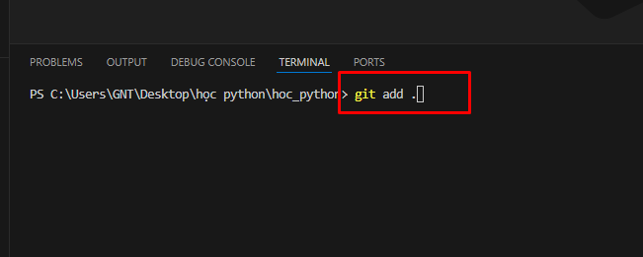
Cách 1: sử dụng các chức năng trên giao diện
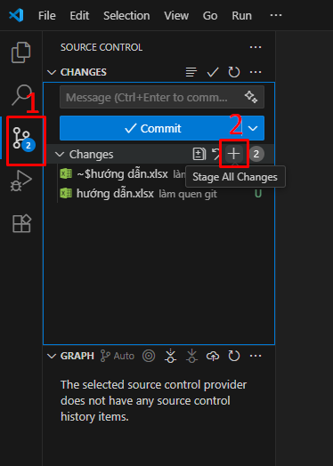
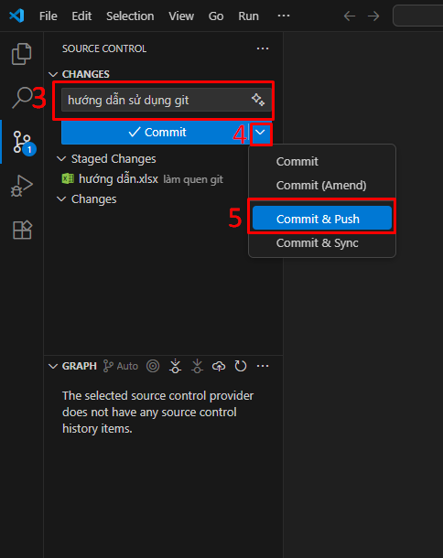

Cách 2: sử dụng terminal
 | Mở terminal trên VSCode
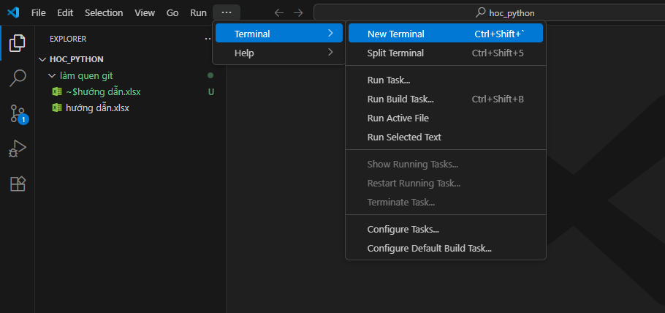

 | Gõ câu lệnh sau: git add .

